상품제안서
친환경 고급가죽 컵받침 | 상품코드: S39269

 |  |  |  |  |  |  | 02-713-8555 | www.synergygift.co.kr
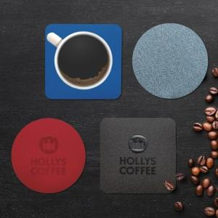

【상세/제작정보】 | <p><span style="font-size: 14pt;">※ 기본 불박 사이즈&nbsp;</span><span style="font-size: 14pt;">80*15mm 기준 / 초과시 금형비 추가 될 수 있습니다.</span><span style="font-size: 14pt;">​</span><span id="husky_bookmark_end_1741327799230"></span></p>

【인쇄/포장옵션】 | 불박 / OPP(비닐)

【공급단가】 | 수량 | 300~ | 500~ | 1,000~ | 3,000~ | 5,000~
*VAT별도 | 단가 | 1,170원 | 1,150원 | 1,120원 | 1,080원 | 1,030원

【상품 URL】 | https://www.synergygift.co.kr:443/src/goods_detail.php?gdno=39269

